使用者輸入介面



暱 稱

年齡

性別

郵件

確認送出

雪天型結果
低風險 - 前6名 | 中風險 - 前3名 | 高風險 - 前1名
2345.TW | 3617.TW | 6196.TW
2912.TW | 2379.TW
8081.TW | 4770.TW
1519.TW
4766.TW
4536.TW

確認投資組合

風險厭惡

雪天型人格者是一類謹慎、穩健且注重安全和穩定的人。他們在風險管理和長期規劃方面表現出色，但在應對變化和創新方面可能會遇到挑戰。理解並接受自己的性格特徵，可以幫助他們在發揮優勢的同時，不斷提升適應和創新能力，從而在各方面取得更大的成功。

#謹慎和細心
#注重安全和穩定
#計劃性和組織能力
#抗拒改變
優勢 :
風險管理能力強：他們擅長識別和管理風險，能夠在決策過程中考慮到潛在的風險因素，並制定相應的應對策略。
穩健可靠：他們的穩健和可靠性使得他們在團隊中往往是值得信賴的成員，能夠在關鍵時刻提供穩定的支持。
長期視角：雪天型人格者通常具有長期視角，能夠看到長遠的利益，並願意為此做出持久的努力和投入。
挑戰 :
適應性不足：由於對變化的抗拒，他們在快速變化的環境中可能會感到困難，需要更多時間來適應新的情況。
創新能力受限：過於謹慎和保守的性格可能會限制他們的創新能力和冒險精神，使得他們在需要突破和創新的領域中表現不佳。
過度擔憂：他們可能會因過度擔憂和考慮過多而錯失一些潛在的機會，無法充分發揮自己的潛力。

返回重測
讓名人幫你選股!

風險厭惡結果單
暱 稱
年 齡
性 別
郵 件

11
2
3
4

投 資 組 合
2345.TW,2912.TW,8081.TW,1519.TW,4766.TW,4536.TW
3617.TW,2379.TW,4770.TW
6196.TW
圖表分析

返回人格頁
列印結果!

陰天型結果
低風險 - 前5名 | 中風險 - 前4名 | 高風險 - 前1名
1519.TW | 2637.TW | 3661.TW
3653.TW | 3443.TW
6669.TW | 6409.TW
2345.TW | 1905.TW
6541.TW

確認投資組合

風險中立偏厭惡

陰天型人格者是一類在風險和回報之間尋求平衡的個體。他們既不完全避險，也不過度冒險，而是在謹慎評估風險的基礎上，採取適度行動。
他們的優勢在於良好的風險管理和靈活的應變能力，但在決策速度和冒險精神方面可能需要進一步提升。理解並善用自己的性格特徵，可以幫助他們在各方面取得穩定且持續的成功。

#平衡和審慎
#適應性強
#計劃和靈活並重
#風險感知力強
優勢 :
風險管理能力強：他們能夠有效地管理和控制風險，在追求回報的同時保持謹慎，避免過度冒險。
靈活應變：他們的適應性和靈活性使其能夠在變化的環境中迅速調整策略，保持競爭力。
決策平衡：在決策時能夠平衡短期和長期的利益，確保每個決策都經過充分考慮和評估。
挑戰 :
決策過程較慢：由於他們注重風險評估和平衡考慮，決策過程可能會比較慢，這在需要快速反應的情況下可能成為劣勢。
可能缺乏冒險精神：儘管他們有一定創新能力，但可能不會進行高風險、高回報的冒險，這可能會限制他們在某些領域的突破和成就。
過於依賴數據和分析：他們可能會過於依賴數據和分析，忽略直覺和創意，從而錯過一些機會。

讓名人幫你選股!
返回重測

風險中立偏厭惡結果單
0.028484019919 | 0.13670270863 | 0.28580982402 | 0.14133074339 | 0.27791962087 | 0.0078026215671 | 0.079420891408 | 0.027808722962 | 0.0025690051233 | 0.012151842103 | 1 | 0.0011780257281 | 0.00052458459602 | 0.022903811823 | -1.8216170563

暱 稱
年 齡
性 別
郵 件

11
2
3
4

投 資 組 合

1519.TW,3653.TW,6669.TW,2345.TW,6541.TW
2637.TW,3443.TW,6409.TW,1905.TW
3661.TW

圖表分析

返回人格頁
列印結果!

晴天型結果
低風險 - 前4名 | 中風險 - 前4名 | 高風險 - 前2名
6669.TW | 1905.TW | 2338.TW
3036.TW | 6414.TW | 3504.TW
2357.TW | 3356.TW
4938.TW | 1809.TW

確認投資組合

風險中立

晴天型人格者是在風險和回報之間尋求理性平衡的個體。在決策時既謹慎又靈活，能根據具體情況做出最佳選擇。此類型人格優勢在於高品質的決策和強大的風險管理能力，但在決策速度和風險取向上可能需要進一步調整和提升。理解並善用自己的性格特徵，可以幫助他們在各方面取得穩定且持續的成功。

#理性和客觀
#靈活和適應
#平衡風險和回報
#謹慎而不保守
優勢 :
決策品質高：晴天型人格者的決策往往品質很高，能夠綜合考慮各種因素，並做出最合理的選擇。
風險管理能力：他們能夠有效地識別和管理風險，在追求回報的同時，保持風險的可控性。
靈活適應性：無論是穩定還是變動的市場，他們的靈活適應性使其能夠在不同的環境中都表現出色。
挑戰 :
決策速度：由於他們在決策時會進行詳細的風險和回報分析，可能會導致決策過程稍慢，在某些需要快速反應的情況下可能成為劣勢。
平衡難度：在某些極端情況下，找到風險和回報之間的最佳平衡點可能會非常困難，這需要他們不斷提升自己的判斷力和決策能力。
中庸風險：有時候，他們可能會因為過於追求平衡而採取過於中庸的策略，錯失一些高潛力的機會。

返回重測
讓名人幫你選股!

風險中立結果單
暱 稱
年 齡
性 別
郵 件

11
2
3
4

投 資 組 合
6669.TW,3036.TW,2357.TW,4938.TW
1905.TW,6414.TW,3356.TW,1809.TW
2338.TW,3504.TW
圖表分析

返回人格頁
列印結果!

雷雨型結果
低風險 - 前3名 | 中風險 - 前4名 | 高風險 - 前3名
4119.TW | 8429.TW | 5285.TW
2753.TW | 4943.TW | 6209.TW
6166.TW | 1513.TW | 3022.TW
 | 1541.TW

確認投資組合

風險中立偏愛好
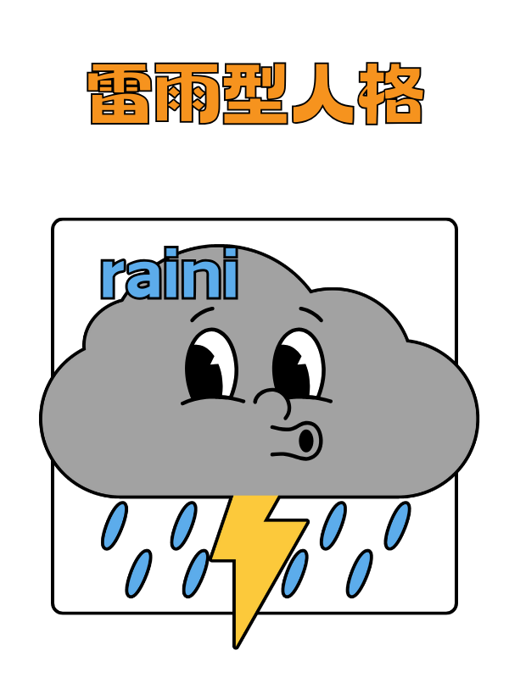
雷雨型人格者是一類在風險承擔上具備高度靈活性和動態平衡能力的個體。
他們能夠在理性評估風險的基礎上，適度承擔風險以追求高回報。他們的優勢在於靈活應對、創新精神和高回報潛力，但在決策壓力和風險評估方面可能面臨挑戰。

#自信與謹慎
#動態調整策略
#理性與冒險並存
#積極把握機會
優勢 :
靈活應對能力：他們能夠靈活應對不同的情況，無論是穩定還是動盪的環境，都能保持高效的運作。
高回報潛力：在合適的時機，他們能夠承擔適度的風險，以換取高額的回報。
創新和適應：他們既具備創新精神，又能夠適應變化，這使得他們在快速變化的市場中具備競爭優勢。
挑戰 :
決策壓力：由於需要在謹慎和冒險之間找到平衡，他們在做重大決策時可能會感受到較大的壓力。
風險評估複雜：在動態調整策略的過程中，準確評估風險和回報的難度較大，這需要他們具備高超的分析和判斷能力。
潛在的波動性：雖然他們能夠承擔風險，但過於頻繁的策略調整可能會帶來不穩定性，需要謹慎管理。

讓名人幫你選股!
返回重測

閃電型結果
低風險 - 前2名 | 中風險 - 前3名 | 高風險 - 前5名
1519.TW | 2637.TW | 3661.TW
3653.TW | 3443.TW | 2455.TW
 | 6409.TW | 2330.TW
 |  | 2338.TW
 |  | 4968.TW

確認投資組合

風險愛好
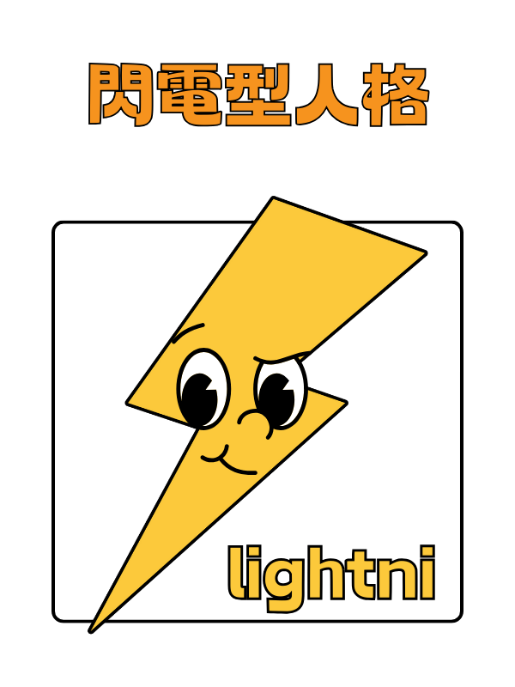
閃電型人格者是一類勇於冒險、富有創新精神和自信心的個體。他們在風險和挑戰面前表現非常出色，能夠快速決策並追求高回報。然而，他們在風險管理和穩定性方面可能面臨挑戰，需要通過有效的策略和管理來平衡風險與回報。理解並善用自己的性格特徵，可以幫助他們在各方面取得卓越的成功。

#冒險精神
#快速決策
#高度自信
#接受失敗
#創新和創意
優勢 :
高回報潛力：由於敢於承擔高風險，他們有機會獲得遠超平均水平的回報。這使得他們在成功時往往能夠取得巨大成就。
創新驅動：他們的創新能力使其能夠在競爭激烈的市場中保持領先，並推動行業的發展和變革。
強大適應力：他們能夠迅速適應變化的環境，並在不斷變化的市場中找到新的機會。
挑戰 :
風險管理：由於偏愛高風險，他們有時候可能會忽略風險管理的重要性，導致潛在的巨大損失。
決策波動性：快速決策和頻繁變動策略可能會導致企業或項目缺乏穩定性，需要有強有力的管理來平衡這些風險。
壓力管理：高風險帶來高壓力，他們需要具備強大的心理素質來應對壓力和挑戰，並保持持續的動力和熱情。

返回重測
讓名人幫你選股!

風險愛好結果單
暱 稱
年 齡
性 別
郵 件

11
2
3
4

投 資 組 合
1519.TW,3653.TW
2637.TW,3443.TW,6409.TW
3661.TW,2455.TW,2330.TW,2338.TW,4968.TW
圖表分析

返回人格頁
列印結果!

